Exercício 1
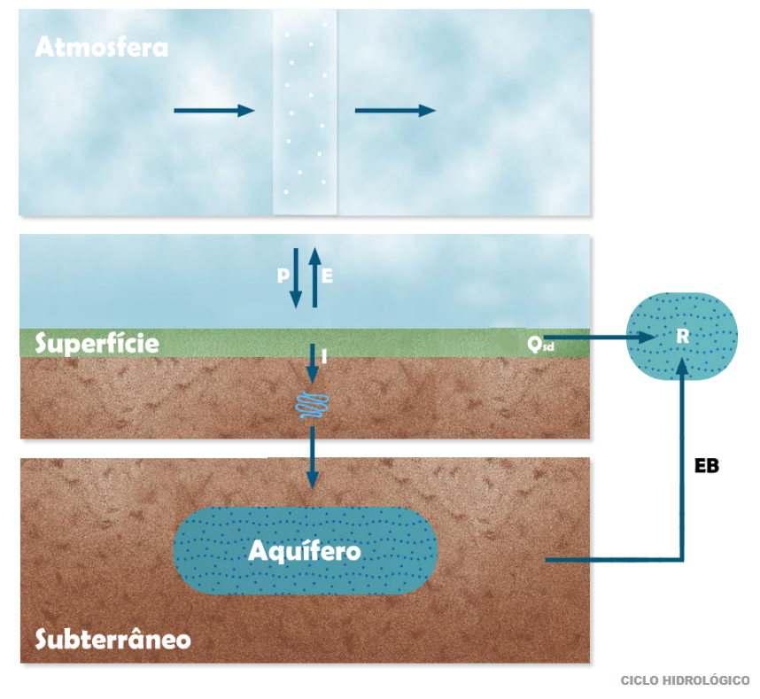

 |  |  |  |  |  | BORRÃO
 |  |  |  |  |  |  |  |  |  | TR | 100

 |  |  |  |  |  |  |  |  |  | Equação de Chuva de fortaleza
 |  |  |  |  |  |  | Drenagem Urbana | TR | Prob. Excedência | Tempo (min) | Intensidade
 |  |  |  |  |  |  | Microdrenagem -pouco povoada | 2 | 0.5 | 5 | 236.03
 |  |  |  |  |  |  | Microdrenagem- area comencial | 10 | 0.1 | 10 | 187.10
MODELO DO COMPORTAMENTO DA ATMOSFERA |  |  |  |  |  |  | Macrodrenagem | 25 | 0.04 | 15 | 158.07
 | IDF | Intensidade-Duração-Frequencia |  |  |  |  |  | 100 | 0.01 | 30 | 113.17
 |  |  |  |  |  |  | Dimensiono Vertededouto Barragem | 1000 | 0.001 | 60 | 77.72
 |  |  |  |  |  |  | Verifico o verdedouto da barragem | 10000 | 0.0001 | 120 | 52.05
 | PERIODO DE RETORNO (tr) | 10
 | Duração | 60 | min | 1 hora
 | INTENSIDADE | 55.27 | mm/h |  | i=528*(TR)^(0,148)/(t+6)^0.62

MODELO DE TRANSFORMAÇÃO DE CHUVA EM VAZÃO
 | Método Racional
Q=0.278CIA |  | C- COEFICIENTE DE ESCOAMENTO OU RUNOFF |  |  |  |  |  |  |  |  |  | Duração da chuva de projeto é igual ao tempo de concentração!!!
 | C | 0.5
 | I | 55.27 | mm/h | 2.7777777778E-07
 | A | 2 | km2 | 1000000
 | Q | 15.37 | m3/s | 0.278

Exercício 3
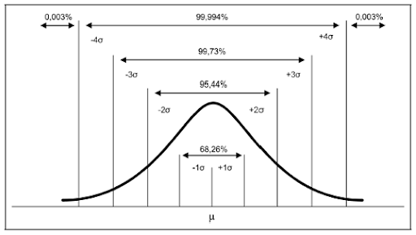
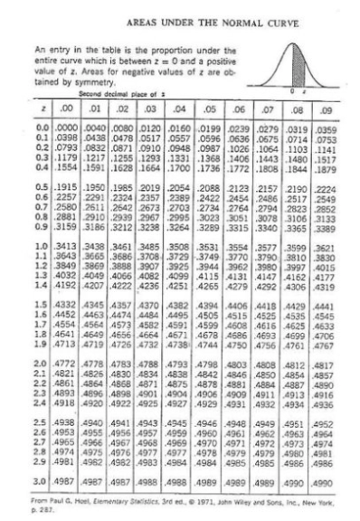
Uma análise de 40 anos de dados revelou que a chuva média anual em um local na bacia do rio Uruguai é de 1800 mm e o desvio padrão é de 350 mm. Considerando que a chuva anual neste local tem uma distribuição normal responda:
a) qual é o valor de chuva anual de um ano muito úmido, com tempo de recorrência de 40 anos? |  | n | 40
b) qual é o valor de chuva anual de um ano muito seco, com tempo de recorrência de 40 anos? |  | Xmed | 1800 | mm
 |  | s | 350 | mm
 |  | CV | 0.19
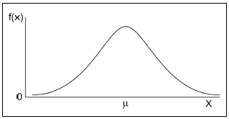
 | a) | TR | 40 | anos
 |  | umido/cheia
 |  | P(x>x*) | 0.025
 |  | P(x<x*) | 0.975
 |  | Z | 1.96 | 1.96
 |  |  | z=(X-Xmed)/s |  | X=xmed +Zs
 |  | P* | 2486 | mm | 2486 | mm
 |  |  |  |  | 1.3811041081

 | b) | TR seca | 40
 |  | P(x<x*) | 0.025
 |  | Z | -1.96

 |  | P* | 1114 | mm | 0.61889589189

Exercício 7
As precipitações totais e vazões médias anuais afluentes ao reservatório Patu encontram-se na Tabela 2 para o período de 1912-2012. Desenvolva um modelo de transformação da chuva em vazão empírico e estime a vazão esperada para o ano de 2015 se as precipitações totais anuais fossem de 500mm, 790mm e 1500mm.
 |  |  | a | 2.4098647343E-06
 |  |  | b | 0.001
 |  | 785.3970297 | c | 0.001 | soma | 164
 | Previsao | Pre |  | Q
 |  | 1500 |  | 6.9
 | Ano | Precipitação TOTAL (mm) | Q (m3/s) | Qprev | erro^2
 | 1912 | 1101.8 | 4.5 | 4.0 | 0.223 |  | Q= a*Pre^2+b*Prec+c
 | 1913 | 1010.6 | 2.1 | 3.5 | 1.885
 | 1914 | 878.1 | 1.8 | 2.7 | 0.878
 | 1915 | 296.8 | 0 | 0.5 | 0.260
 | 1916 | 584.7 | 0.2 | 1.4 | 1.463
 | 1917 | 1321 | 6.2 | 5.5 | 0.453
 | 1918 | 855 | 1.6 | 2.6 | 1.036
 | 1919 | 232.8 | 0 | 0.4 | 0.133
 | 1920 | 752.3 | 0.4 | 2.1 | 2.949
 | 1921 | 1207.9 | 4.5 | 4.7 | 0.051
 | 1922 | 1243.6 | 6.5 | 5.0 | 2.336
 | 1923 | 714.4 | 1.4 | 1.9 | 0.297
 | 1924 | 1585.1 | 12.2 | 7.6 | 20.785
 | 1925 | 821.6 | 2.2 | 2.4 | 0.062
 | 1926 | 785.4 | 1.3 | 2.3 | 0.947
 | 1927 | 784.6 | 1.2 | 2.3 | 1.143
 | 1928 | 466.9 | 0.2 | 1.0 | 0.629
 | 1929 | 925.4 | 1.7 | 3.0 | 1.664
 | 1930 | 514.3 | 0.3 | 1.2 | 0.727
 | 1931 | 603.1 | 0.3 | 1.5 | 1.394
 | 1932 | 327.4 | 0 | 0.6 | 0.344
 | 1933 | 707 | 0.7 | 1.9 | 1.470
 | 1934 | 1102.7 | 3.8 | 4.0 | 0.055
 | 1935 | 959.9 | 3.4 | 3.2 | 0.048
 | 1936 | 791.2 | 1.4 | 2.3 | 0.811
 | 1937 | 642.7 | 0.6 | 1.6 | 1.080
 | 1938 | 490.4 | 0.4 | 1.1 | 0.450
 | 1939 | 815.2 | 0.8 | 2.4 | 2.617
 | 1940 | 1288.3 | 6.3 | 5.3 | 1.022
 | 1941 | 503.4 | 0.3 | 1.1 | 0.664
 | 1942 | 227.1 | 0 | 0.4 | 0.124
 | 1943 | 410.6 | 0 | 0.8 | 0.669
 | 1944 | 762.6 | 0.5 | 2.2 | 2.772
 | 1945 | 896.8 | 1.9 | 2.8 | 0.876
 | 1946 | 863.6 | 1.3 | 2.7 | 1.855
 | 1947 | 727 | 0.7 | 2.0 | 1.694
 | 1948 | 586.6 | 0.4 | 1.4 | 1.034
 | 1949 | 783.2 | 0.8 | 2.3 | 2.139
 | 1950 | 873.1 | 2.2 | 2.7 | 0.261
 | 1951 | 246.7 | 0 | 0.4 | 0.156
 | 1952 | 604 | 0.3 | 1.5 | 1.402
 | 1953 | 446.4 | 0.2 | 0.9 | 0.529
 | 1954 | 444.8 | 0.1 | 0.9 | 0.677
 | 1955 | 586.4 | 0.3 | 1.4 | 1.246
 | 1956 | 508.6 | 0.3 | 1.1 | 0.694
 | 1957 | 687.3 | 0.7 | 1.8 | 1.269
 | 1958 | 291.6 | 0 | 0.5 | 0.248
 | 1959 | 570.5 | 0.3 | 1.4 | 1.115
 | 1960 | 549.7 | 0.3 | 1.3 | 0.958
 | 1961 | 860 | 1.4 | 2.6 | 1.546
 | 1962 | 897.8 | 1.5 | 2.8 | 1.799
 | 1963 | 767.6 | 1.1 | 2.2 | 1.185
 | 1964 | 1510.6 | 9.9 | 7.0 | 8.348
 | 1965 | 840.7 | 1.9 | 2.5 | 0.416
 | 1966 | 714.7 | 0.7 | 1.9 | 1.554
 | 1967 | 971.3 | 2.2 | 3.2 | 1.094
 | 1968 | 644 | 0.7 | 1.6 | 0.892
 | 1969 | 1078.4 | 3.5 | 3.9 | 0.146
 | 1970 | 521 | 0.4 | 1.2 | 0.602
 | 1971 | 853.4 | 1.1 | 2.6 | 2.279
 | 1972 | 833.7 | 0.9 | 2.5 | 2.591
 | 1973 | 997.6 | 2.4 | 3.4 | 0.994
 | 1974 | 1405.1 | 8.8 | 6.2 | 6.949
 | 1975 | 1067.6 | 3 | 3.8 | 0.665
 | 1976 | 633.3 | 1.1 | 1.6 | 0.251
 | 1977 | 928.7 | 1.7 | 3.0 | 1.711
 | 1978 | 948.2 | 1.8 | 3.1 | 1.732
 | 1979 | 717.6 | 0.6 | 2.0 | 1.848
 | 1980 | 851.5 | 2 | 2.6 | 0.360
 | 1981 | 614.3 | 0.5 | 1.5 | 1.050
 | 1982 | 555.7 | 0.4 | 1.3 | 0.812
 | 1983 | 362.4 | 0.1 | 0.7 | 0.336
 | 1984 | 998.4 | 2.5 | 3.4 | 0.813
 | 1985 | 1757.1 | 10.6 | 9.2 | 1.965
 | 1986 | 1568.5 | 13.1 | 7.5 | 31.380
 | 1987 | 764.1 | 2 | 2.2 | 0.030
 | 1988 | 915.4 | 1.9 | 2.9 | 1.073
 | 1989 | 1407.4 | 6.9 | 6.2 | 0.516
 | 1990 | 618.3 | 1.2 | 1.5 | 0.116
 | 1991 | 713.5 | 1 | 1.9 | 0.886
 | 1992 | 822.9 | 1.6 | 2.5 | 0.732
 | 1993 | 298.2 | 0 | 0.5 | 0.264
 | 1994 | 992.6 | 1.5 | 3.4 | 3.489
 | 1995 | 781.5 | 1.5 | 2.3 | 0.569
 | 1996 | 917.6 | 2.2 | 2.9 | 0.559
 | 1997 | 797 | 1.3 | 2.3 | 1.058
 | 1998 | 510.4 | 0.3 | 1.1 | 0.704
 | 1999 | 517.6 | 0.1 | 1.2 | 1.133
 | 2000 | 802.6 | 0.8 | 2.4 | 2.421
 | 2001 | 492.4 | 0.3 | 1.1 | 0.605
 | 2002 | 916.7 | 1.7 | 2.9 | 1.545
 | 2003 | 728 | 1 | 2.0 | 1.012
 | 2004 | 1135 | 3.4 | 4.2 | 0.706
 | 2005 | 793.4 | 1.4 | 2.3 | 0.831
 | 2006 | 677.9 | 0.7 | 1.8 | 1.180
 | 2007 | 669.9 | 0.6 | 1.8 | 1.328
 | 2008 | 771.4 | 1.2 | 2.2 | 1.013
 | 2009 | 1052.3 | 3.3 | 3.7 | 0.178
 | 2010 | 469.4 | 0.2 | 1.0 | 0.642
 | 2011 | 1173.8 | 3.7 | 4.5 | 0.632
 | 2012 | 306.4 | 0.1 | 0.5 | 0.188

Planilha1
5 | 236.03
10 | 187.10
15 | 158.07
30 | 113.17
60 | 77.72
120 | 52.05
 |  |  |  |  |  | BORRÃO
 |  |  |  |  |  |  |  |  |  | TR | 100

 |  |  |  |  |  |  |  |  |  | Equação de Chuva de fortaleza
 |  |  |  |  |  |  | Drenagem Urbana | TR | Prob. Excedência | Tempo (min) | Intensidade
 |  |  |  |  |  |  | Microdrenagem -pouco povoada | 2 | 0.5 | 5 | 236.03
 |  |  |  |  |  |  | Microdrenagem- area comencial | 10 | 0.1 | 10 | 187.10
MODELO DO COMPORTAMENTO DA ATMOSFERA |  |  |  |  |  |  | Macrodrenagem | 25 | 0.04 | 15 | 158.07
 | IDF | Intensidade-Duração-Frequencia |  |  |  |  |  | 100 | 0.01 | 30 | 113.17
 |  |  |  |  |  |  | Dimensiono Vertededouto Barragem | 1000 | 0.001 | 60 | 77.72
 |  |  |  |  |  |  | Verifico o verdedouto da barragem | 10000 | 0.0001 | 120 | 52.05
 | PERIODO DE RETORNO (tr) | 10
 | Duração | 60 | min | 1 hora
 | INTENSIDADE | 55.27 | mm/h |  | i=528*(TR)^(0,148)/(t+6)^0.62

MODELO DE TRANSFORMAÇÃO DE CHUVA EM VAZÃO
 | Método Racional
Q=0.278CIA |  | C- COEFICIENTE DE ESCOAMENTO OU RUNOFF |  |  |  |  |  |  |  |  |  | Duração da chuva de projeto é igual ao tempo de concentração!!!
 | C | 0.5
 | I | 55.27 | mm/h | 2.7777777778E-07
 | A | 2 | km2 | 1000000
 | Q | 15.37 | m3/s | 0.278

